比較表
地山補強土工法の比較表（施工延長10ｍ当たり）
項目 | 第1案 法枠＋補強土 |  |  |  |  |  | 第2案 パネル＋補強土 |  |  |  |  |  | 第3案 長寿命補強土
断面図 | 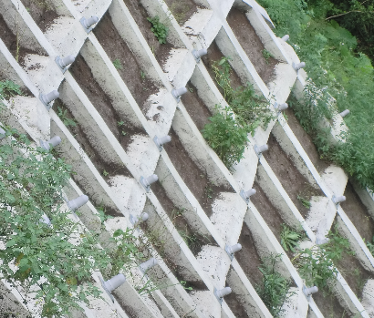 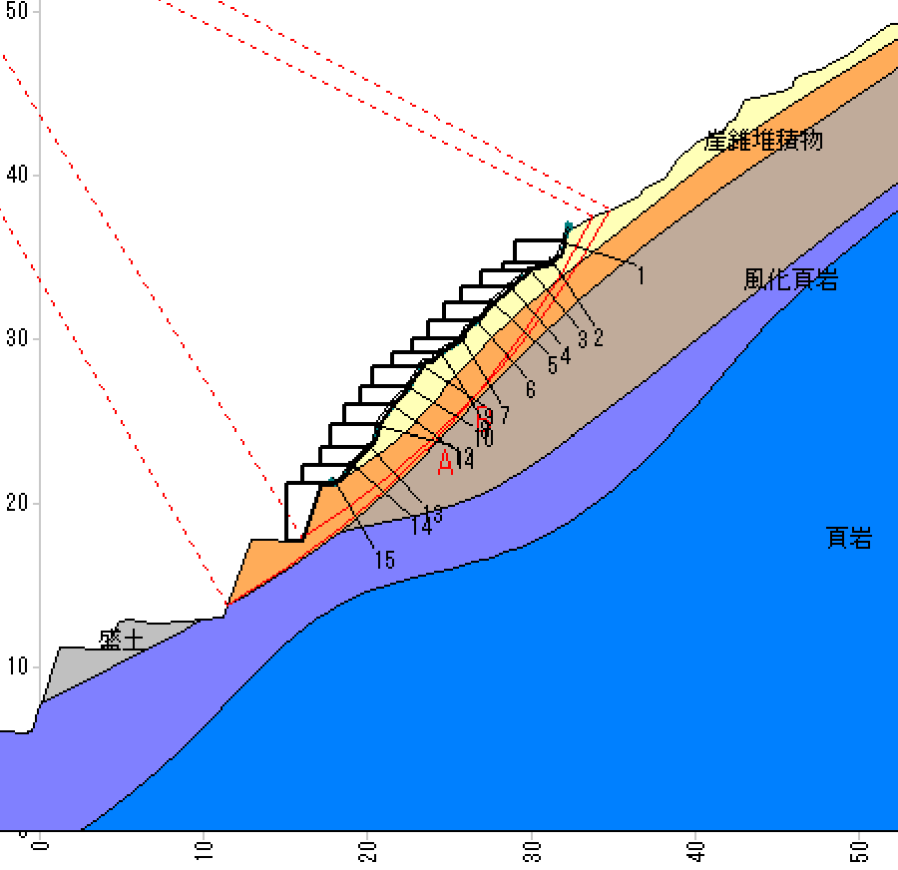 |  |  |  |  |  | 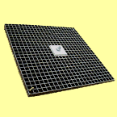 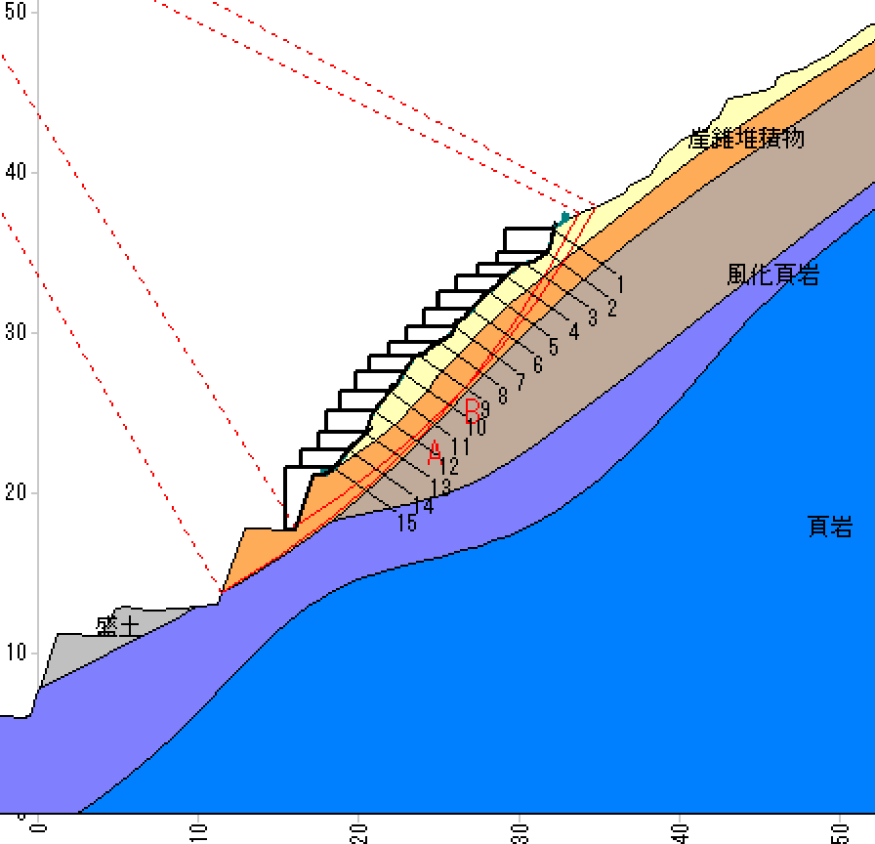 |  |  |  |  |  | 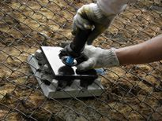 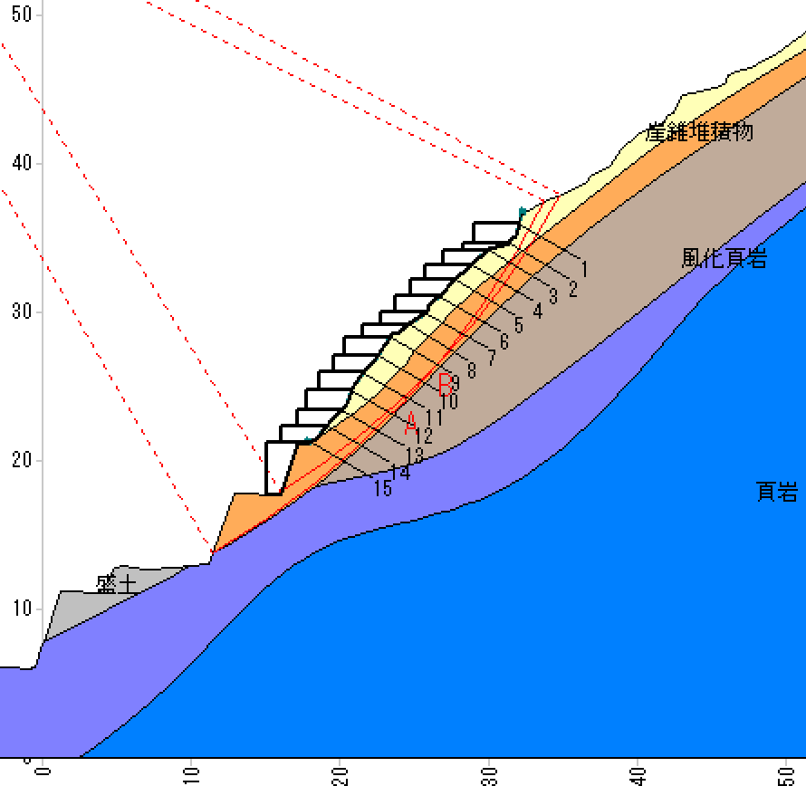
詳細仕様
工法概要 | 現況斜面に補強土工付の法枠（300断面 1500×1500）を施工し、交点にメッキ補強材を配置する。 補強材の打設方向は、法枠に直角方向に規制される。 |  |  |  |  |  | メッキ材補強土工を1.4ｍピッチで施工し、頭部にFRP製のグリーンパネル［967×967×40㎜（17.5㎏）］を配置する。 補強材の打設方向とパネルが20度斜交していても施工可能である。 |  |  |  |  |  | エポキシ樹脂補強土材を工を1.5ｍピッチで施工し、斜面全体をIR被覆鉄線金網で覆う。 補強材の打設方向は、20度～45度地表と斜交しても施工可能である。
施工性 | 自然斜面は、地表面で横断方向と縦断方向の凹凸が著しいので施工手間が非常にかかる。 |  |  |  |  | 評価点 2 | 自然斜面は、地表面で横断方向と縦断方向の凹凸が著しいので不陸が大きい斜面では施工性が劣る。 |  |  |  |  | 評価点 4 | 金網は10㎡当たり18㎏と軽量で有り、横断方向と縦断方向の地表の凹凸が著しくても施工性が良い。 |  |  |  |  | 評価点 5
安全性 | 補強後安全率 円弧A Fs＝1.220 円弧B Fs＝1.262 斜面には転石が多いので、法枠内の隙間から転石が落下しやすい。 |  |  |  |  | 評価点 2 | 補強後安全率 円弧A Fs＝1.217 円弧B Fs＝1.280 斜面には転石が多いので、パネルの隙間から転石が落下しやすい。 |  |  |  |  | 評価点 2 | 補強後安全率 円弧A Fs＝1.209 円弧B Fs＝1.258 斜面全面を金網で覆うので転石や土塊は落下しない。 |  |  |  |  | 評価点 5
耐久性 | 強アルカリ性のコンクリートの内部にある補強材はメッキの消耗が速い。 海岸地域では、塩害によりメッキ材の消耗が早まる。 |  |  |  |  | 評価点 2 | 強アルカリ性のコンクリートの内部にある補強材はメッキの消耗が速い。 海岸地域で、パネルは火山灰でも腐食し難いが、頭部部品のメッキ材製品の消耗は速い。 |  |  |  |  | 評価点 3 | コンクリート内部の補強材は、エポキシ樹脂を焼き付けた製品であり、頭部部材もメッキの上に耐候性や酸アルカリ強いPVB樹脂を焼き付けた製品で老朽化し難い。 金網も同じくph1～14まで対応でき耐候性も非常に優れ、全体として100年以上の耐久性がある。 |  |  |  |  | 評価点 5 （最高評価）
概算工事費
 |  | 名称 | 規格 | 単位 | 数量 | 金額（円） |  | 名称 | 規格 | 単位 | 数量 | 金額（円） |  | 名称 | 規格 | 単位 | 数量 | 金額（円）
 |  | 鉄筋挿入工 | 現場条件Ⅱ | m | 470 | 5,358,000 |  | 鉄筋挿入工 | 現場条件Ⅱ | m | 485 | 5,529,000 |  | 鉄筋挿入工 | 現場条件Ⅱ | m | 489 | 5,574,600
 |  | 鉄筋材料 | ネジ節異形棒鋼 メッキ品 | 本 | 1 | 1,562,265 |  | 鉄筋材料 | ネジ節異形棒鋼 メッキ品 | 本 | 1 | 1,563,975 |  | 鉄筋材料 | ネジ節異形棒鋼 エポキシ樹脂 | 本 | 1 | 1,248,660
 |  | 注入材料 | セメントミルク | ㎥ | 2.183 | 80,552 |  | 注入材料 | セメントミルク | ㎥ | 2.253 | 83,135 |  | 注入材料 | セメントミルク | ㎥ | 2.272 | 83,836
 |  | 削孔機械の上下移動費 | 実施施工延長 100m 毎 | 回 | 1.6 | 32,320 |  | 削孔機械の上下移動費 | 実施施工延長 100m 毎 | 回 | 1.6 | 32,320 |  | 削孔機械の上下移動費 | 実施施工延長 100m 毎 | 回 | 1.6 | 32,320
 |  | 足場工 | 足場幅 3.0m | 空㎥ | 429 | 2,040,612 |  | 足場工 | 足場幅 3.0m | 空㎥ | 427 | 2,030,140 |  | 足場工 | 足場幅 3.0m | 空㎥ | 429 | 2,040,612
 |  | 諸雑費 |  | 式 | 1 | 0 |  | 諸雑費 |  | 式 | 1 | 0 |  | 諸雑費 |  | 式 | 1 | 0
 |  | のり枠工 | 総延長 = 276m | 式 | 1 | 3,700,436 |  | グリーンパネル | 総基数 = 114基 | 式 | 1 | 3,490,000 |  | 金網敷設 | 植生型、総面積 = 225㎡ | 式 | 1 | 2,213,830
10ｍ当たり
 |  | 合計 |  |  |  | 12,774,185 |  | 合計 |  |  |  | 12,728,570 |  | 合計 |  |  |  | 11,193,858

総合評価 | 施工のしづらさ落石の防止効果および耐久性を考慮すると、本現場には相応しくない。 |  |  | 総評価点 6点 |  | △ | 落石の防止効果がパネル部分に限定され、パネル隙間部分の落石には対応できない。 |  |  | 総評価点 9点 |  | ○ | 長寿命の金網が斜面全体を被覆するので、落石や土砂が落下しない。 100年以上の耐久性がある工法である。 |  |  | 総評価点 15点 |  | ◎

